Sheet1
 | ロボは砂埃を上げながら右に進む

 | 横から見てるような感じ

 |  | プレイヤーはジープに乗って右に進む
博士のセリフ

画面はスクロールさせていく
博士のセリフが終わったらスクロールを止める

スクロールの途中で左に曲がって直進

 | 斜め後ろからみたような感じ

ここまで演出

正面から見た図

 | 開始地点

移動
こっちが前
 | ここから三人称
 | ゲームスタート

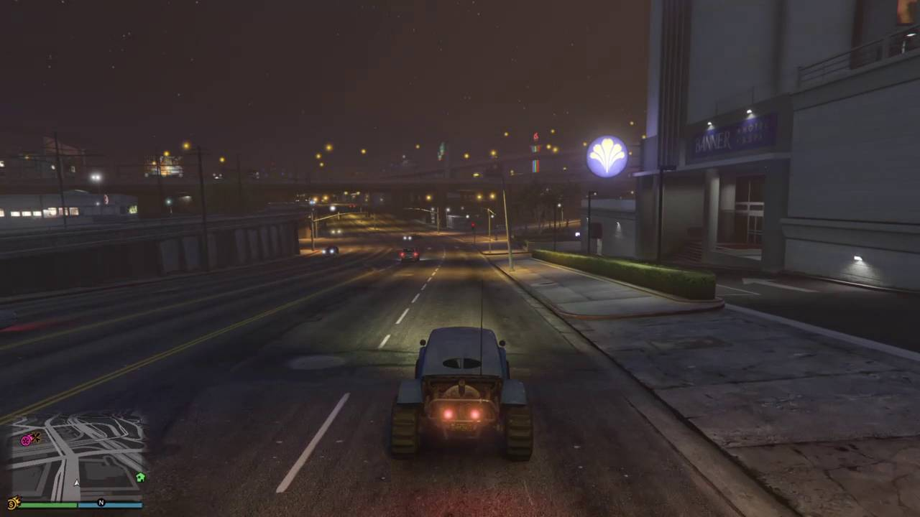
画面のイメージ

 |  |  | ボス

 |  | 開始線 |  | ゲームスタート ３秒くらいで全部消えるようにゆっくり透明化
ＧＡＭＥ ＳＴＡＲＴ
 |  |  | ジープ

滑りこんできた感じ

